Info
Information

Denne Excelfil er en regnskabsskabelon, som stilles frit til rådighed for de folkeoplysende foreninger i København.

Excelfilen er udarbejdet af Contar A/S og bearbejdet af Kultur- og Fritidsforvaltningen.

Regnskabsskabelonen er et værktøj, der kan hjælpe foreningerne med at overholde kravene i Regnskabs- og revisionsinstruksen (instruks findes på nedenstående link).

Er det første gang du bruger Regnskabsskabelonen, anbefaler vi at læse vejledningen grundigt.

Prøv evt. at udfylde felterne 'for sjov' - man kan altid downloade en ny regnskabsskabelon på kommunens hjemmeside.

Klik her for at downloade en ny regnskabsskabelon (åbner link til kk.dk)
Vejledningen finder du ved at klikke på fanebladet "Vejledning" nederst til venstre i den mørkeblå linje som vist på billedet:

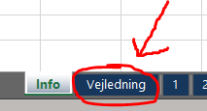

Regnskabsskabelonen er låst og kan kun redigeres i bestemte felter.
Låste tekster og felter må i udgangspunktet ikke redigeres eller slettes.
Kontakt forvaltningen hvis nødvendigt.
Edoc: 2025-0012340-5
Version: 20.1.26 - Note 28 ændret 1.1.2024

Vejledning
Vejledning

Vejledningen er delt op i 4 afsnit:
1 | Afsnit 1: | Sådan bruger du/I Regnskabsskabelonen
2 | Afsnit 2: | Uddybende forklaring til de enkelte faneblade
3 | Afsnit 3: | Kom hurtigt i gang
4 | Afsnit 4: | Print, skriv under, scan og upload

1) Sådan bruger du/I regnskabsskabelon

Regnskabsskabelonen er opdelt i 10 faneblade, som du altid kan 'bladre' frem og tilbage i. Du finder fanebladene nederst i de mørkeblå felter. Fanebladene er opdelt i nummerorden fra 1-10:

 |  | Faneblad 1: | Forside
 |  | Faneblad 2: | Indholdsfortegnelse
 |  | Faneblad 3: | Foreningsoplysninger
 |  | Faneblad 4: | Bestyrelsespåtegning / Ledelseserklæring
 |  | Faneblad 5: | Revisonspåtegning
 |  | Faneblad 6: | Bestyrelsens beretning
 |  | Faneblad 7: | Regnskabspraksis
 |  | Faneblad 8: | Resultatopgørelse
 |  | Faneblad 9: | Balance
 |  | Faneblad 10: | Noter

Regnskabsskabelonen er designet således, at du/I kun skal udfylde bestemte felter i fanebladene. Når felterne er udfyldt korrekt, vil excelfilen automatisk opdatere de indtastede oplysninger, så resultaterne stemmer.

 | 2) Uddybende forklaring til de enkelte faneblade

 | Faneblad 1) Forside
 | Forsiden er til for foreningens eget brug. Forsiden skal ikke udfyldes.
 | Oplysningerne hentes automatisk fra faneblad 3.

 | Faneblad 2) Indholdsfortegnelse
 | Indholdsfortegnelsen er til foreningens eget brug. Sidetallene i indholdsfortegnelsen opdateres ikke automatisk, og skal derfor opdateres manuelt, når regnskabet er færdigt.

 | Faneblad 3) Foreningsoplysninger
 | Foreningsoplysninger er en oversigt over hele den samlede bestyrelse for det regnskabsår, der aflæggelses regnskab for. Udfyld felterne i kolonne "C" som er fremhævet med fed.

 | Felterne knyttet til "Ledelse / foretningsfører" er kun til foreninger der har dette.

 | Faneblad 4) Bestyrelsespåtegning
 | Udfyld datoen midt på siden, fremhævet med fed. Øvrige oplysninger hentes automatisk. Vær opmærksom på at hele bestyrelsen skal skrive under.

 | Faneblad 5) Revisonspåtegning
 | Udfyld datoen midt på siden, fremhævet med fed. Øvrige oplysninger hentes automatisk. Vær opmærksom på at revisor skal skrive under.

 | Faneblad 6) Bestyrelsens beretning
 | Bestyrelsens beretning skal indeholde de punkter, som er nævnt i faneblad 6. Beretningen kan enten indsættes i fanebladet, eller kan vedlægges som bilag.

 | Faneblad 7) Regnskabspraksis
 | Regnskabspraksis beskriver, hvordan regnskabet er udført. I kan gøre brug af de vejledende tekster, som er beskrivende for jeres forenings regnskabspraksis og slette dem, der ikke er relevante for jeres foreningen.

 | Faneblad 8) Resultatopgørelse
 | Alle oplysninger hentes automatisk fra faneblad 10. Fanebladet kan ikke udfyldes manuelt.

 | Faneblad 9) Balance
 | Alle oplysninger hentes automatisk fra faneblad 10. Fanebladet kan ikke udfyldes manuelt.

 | Faneblad 10) Noter
 | Indtast alle oplysninger til regnskabet i de relevante poster. Udfyld de grønne felter i kolonne C,D,E og F. Det er muligt at indsætte egen tekst i kolonne "B" i felter med parentes "(…)".

 | Beløb under udgiftsnoter skal ikke angives med et minustegn foran beløbet. Da der er tale om en udgift vil beløbet automatisk blive fratrukket i balancen.

 | Supplerende bemærkninger til enkelte noter:
 | Note 1) | Kontingentstøtte:
 |  | Kontingentstøtte er medlemskontingent betalt af andre fx gennem
 |  | kontingentstøtteordning (Retningslinjerne pkt. 4.2.1).
 |  | Foreningen skal kunne dokumentere, hvem der har betalt for det enkelte
 |  | medlem, og hvem dette er. Kontingentstøtte er ikke sponsorater, som skrives under note 7.

3) Kom hurtigt i gang
1) | Skriv jeres foreningsoplysninger
 | Udfyld som det første faneblad 3 "Foreningsoplysninger".
 | Det er kun felterne i kolonne C, der skal udfyldes:
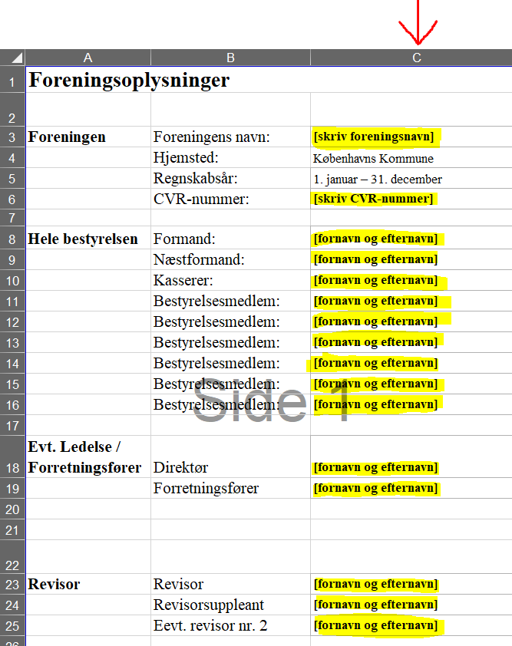

 | Husk at udfylde så mange felter som muligt. Er feltet ikke relevant for jeres forening, udfyldes feltet ikke.

 | Faneblad 1, 4 og 5 udfyldes automatisk med foreningens oplysninger, når du/I udfylder dette faneblad.

 | Vær opmærksom på, at selvom fanebladene automatisk udfyldes med foreningens oplysninger, skal hele bestyrelsen og revisor læse og acceptere indholdet af hele regnskabet, før der skrives under.

2) | Indsæt jeres tal i noterne
 | Udfyld som det næste faneblad 10 "Noter".
 | Det er kun de grønne felter i kolonne C, D, E og F, der skal udfyldes:
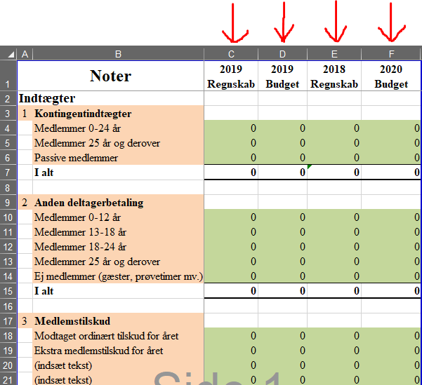

 | Husk at udfylde så mange felter som muligt. Er feltet ikke relevant for jeres forening, udfyldes feltet blot med et "0" (nul).

 | Findes posten ikke under en given note, kan du/I indsætte jeres egen tekst:

 | Når du/I har udfyldt alle relevante felter i noterne (faneblad 10), vil excelfilen automatisk opdatere jeres resultatopgørelse (faneblad 8) og balance (faneblad 9). Disse faneblade skal derfor ikke udfyldes.

3) | Skriv bestyrelsens beretning
 | Skriv eller indsæt bestyrelsens beretning i faneblad 6.
 | Vær opmærksom på, at beretningen indeholder følgende punkter:
 | o | Foreningsaktiviteter
 | o | Den økonomiske udvikling, herunder udvikling i antal medlemmer, frivillige og medarbejdere

 | o | Væsentlige budgetafvigelser
 | o | Afvigelser i planlagte projekter
 | o | Usikkerhedder i regnskabet
 | o | Resultatfordeling
 | o | Transaktioner mellem foreningen og nærtstående partner

 | 4) Print, skriv under, scan og upload
 | Når I har indtastet alle relevante oplysninger i Regnskabsskabelonen, skal I gennemgå faneblad 1-10 for evt. mangler/fejl.

 | Supplerende tekster kan tilføjes de nuværende, efter behov.
 | Herefter printes Regnskabsskabelonen (faneblad for faneblad), læses, accepteres og underskrives af revisor og den samlede bestyrelse. Til sidst scannes regnskabet og gemmes som én samlet PDF-fil. Herefter kan det uploades til Kultur- og Fritidsforvaltningen.

6)
Bestyrelsens beretning
Har I allerede afholdt jeres generalforsamling kan I indsætte beretningen her, eller uploade den separat i forbindelse med regnskabsaflæggelsen. Har I endnu ikke afholdt generalforsamling, skal I skrive den version I ønsker at fremlægge på generalforsamlingen her.
Bemærk, det er ikke et krav at årsregnskabet indeholder en beretning, men vær opmærksom på, at det er et krav i Retningslinjer for støtte til folkeoplysning i Københavns kommune, punkt 1.4.i, at foreningen fremlægger begge dele på generalforsamling. Fremgår oplysningerne ikke af jeres årsregnskab, skal beretningen kunne fremsendes efter anmodning.
Foreningsaktiviteter
Skriv eller indsæt tekst…
Den økonomiske udvikling, herunder udvikling i antal medlemmer, frivillige og medarbejdere
Skriv eller indsæt tekst…
Væsentlige budgetafvigelser
Skriv eller indsæt tekst…
Afvigelser i planlagte projekter
Skriv eller indsæt tekst…
Usikkerhedder i regnskabet
Skriv eller indsæt tekst…
Resultatfordeling
Skriv eller indsæt tekst…
Transaktioner mellem foreningen og nærtstående partner
Skriv eller indsæt tekst…

